CICD_파이프라인
CI/CD 설정

1. github 리포지토리 생성 | (MSA 서비스별) |  | https://github.com/
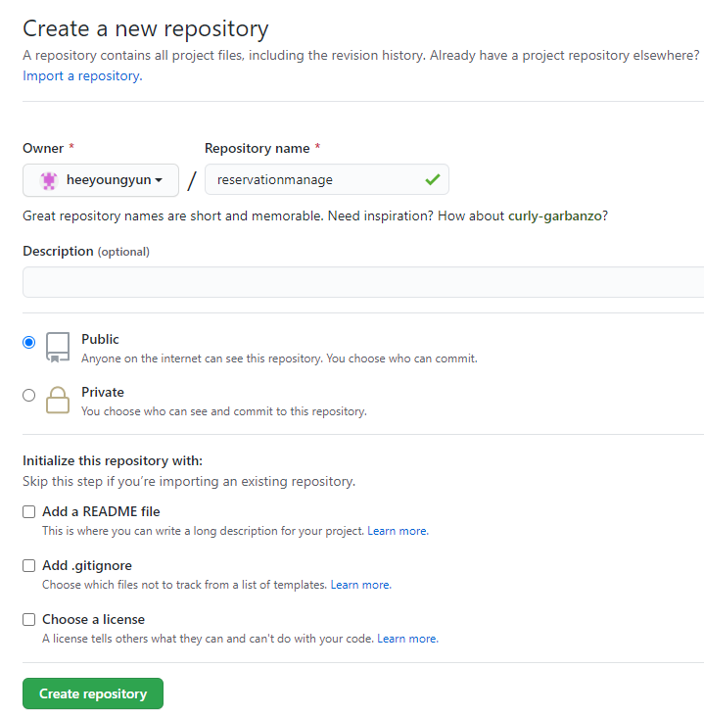

2. github에 소스 올리기
1) git config 설정 | git config --global user.name "" |  |  |  | git config -l --show-origin (설정된 config 확인)
 | git config --global user.email ""
2) 소스 폴더에서 git init
3) 로컬에 리모트레파지토리 추가 | git remote add origin https://github.com/heeyoungyun/cna-delivery.git
4) 모든것 . 스테이징에 올림 | git add . |  |  |  | git status (상태 확인)
5) git commit -m "1st commit"
6) git push -u origin master

3. ECR 리포지토리 생성 | (MSA 서비스별) |  | AWS관리콘솔
이미지 스캔 설정 : 푸시할 때 스캔 활성화됨 선택 후 생성 |  |  |  |  | MSA 서비스별 ECR 리포지토리 생성
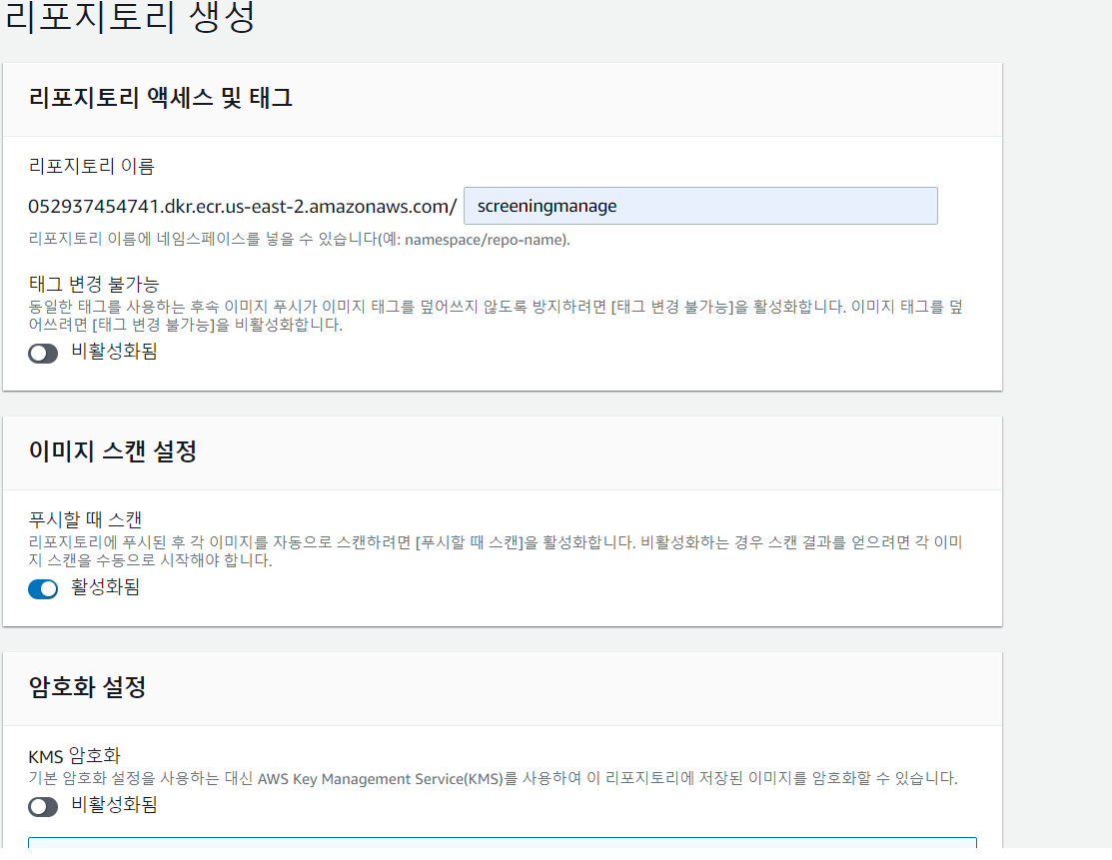
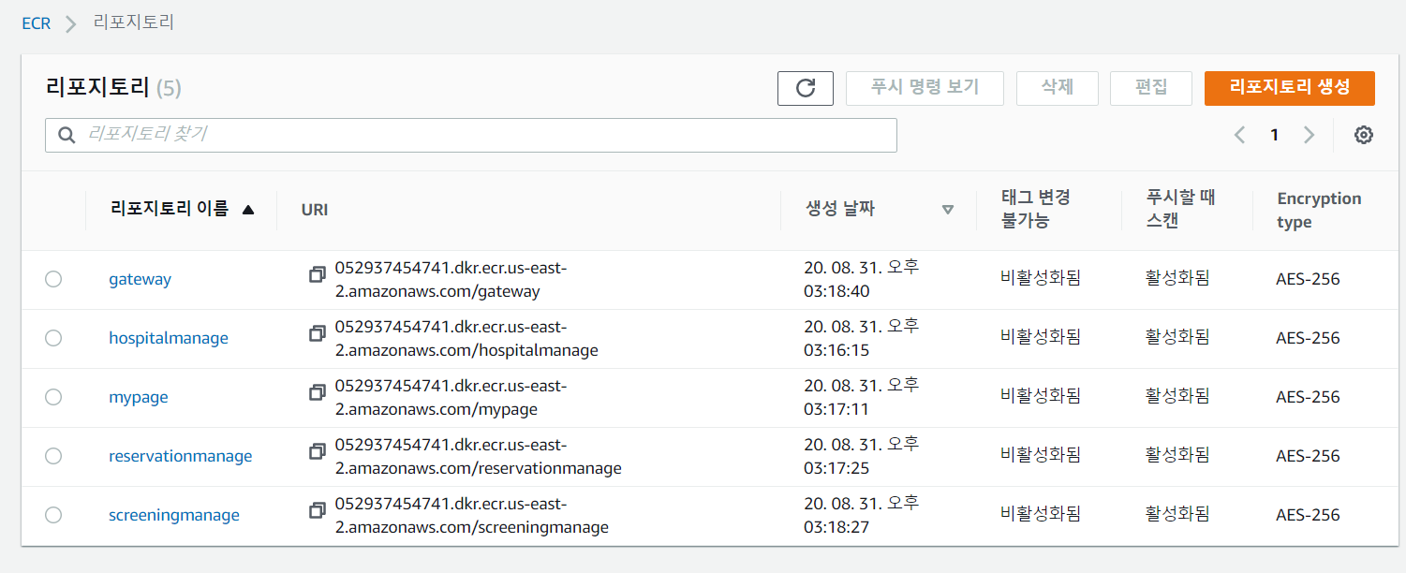

 |  |  |  |  | AWS_ACCOUNT_ID : (ECR 이미지주소 앞의 숫자) |  |  | (Code Build 환경변수 사용 예정)

4. EKS 클러스터 생성
1) AWS Client 자격증명 확인
AWS 관리콘솔 > IAM > 사용자 > 내 사용자 선택 > 보안자격 증명 > 액세스키 만들기 선택

액세스키ID:
비밀 액세스 키:
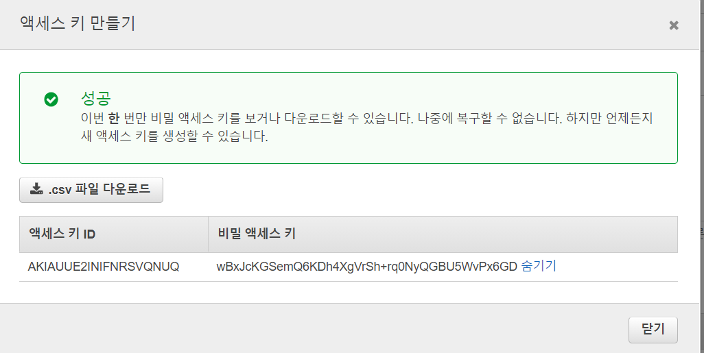

2) 터미널에서 aws configure
액세스키ID
비밀 액세스 키
리전
json
차례로 입력하여 자격증명

3) EKS 클러스터 생성 | 클러스터명 입력
eksctl create cluster --name skcc-cluster --version 1.15 --nodegroup-name standard-workers --node-type t3.medium --nodes 3 --nodes-min 1 --nodes-max 3

AWS 관리콘솔 >클러스터 선택 > API 서버 엔드포인트 확인
https://B9B3F6DEE155B07B1321BAE18F2F8142.gr7.us-east-2.eks.amazonaws.com
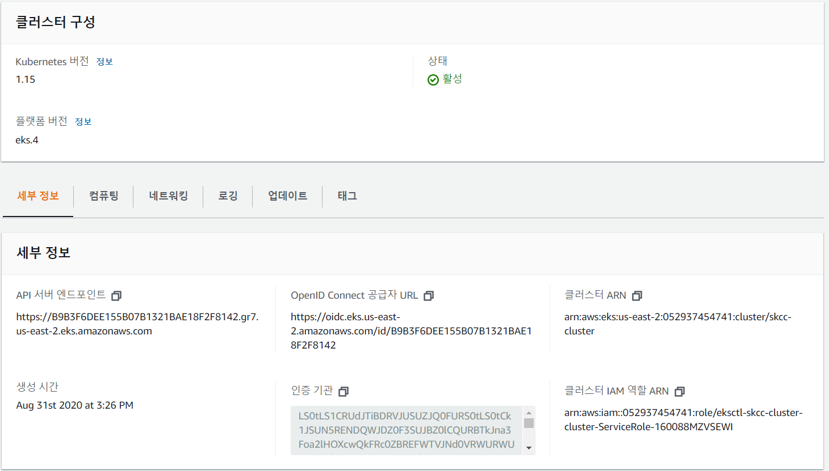

KUBE_URL | https://B9B3F6DEE155B07B1321BAE18F2F8142.gr7.us-east-2.eks.amazonaws.com |  |  |  |  |  | (Code Build 환경변수 사용 예정)

4) EKS 서비스어카운트 토큰 가져오기
스크립트 참고: http://msaschool.io/#/%EC%84%A4%EA%B3%84--%EA%B5%AC%ED%98%84--%EC%9A%B4%EC%98%81%EB%8B%A8%EA%B3%84/06_%EB%B0%B0%ED%8F%AC/06_%EC%8B%A4%EC%8A%B5%20%EC%8A%A4%ED%81%AC%EB%A6%BD%ED%8A%B8
(1) 서비스어카운트 생성
cat <<EOF | kubectl apply -f - apiVersion: v1 kind: ServiceAccount metadata: name: eks-admin namespace: default EOF |  | 스크립트 참고 URL에는 네임스페이스가 kube-system 이지만, CI/CD 실행 시 권한 없어 오류나므로 네임스페이스 default로 지정하여 실행
(2) 서비스어카운트 SA에 cluster-admin 롤 부여
cat <<EOF | kubectl apply -f - apiVersion: rbac.authorization.k8s.io/v1beta1 kind: ClusterRoleBinding metadata: name: eks-admin roleRef: apiGroup: rbac.authorization.k8s.io kind: ClusterRole name: cluster-admin subjects: - kind: ServiceAccount name: eks-admin namespace: default EOF
(3) 만들어진 eks-admin SA 의 토큰 가져오기
kubectl -n default describe secret $(kubectl -n default get secret | grep eks-admin | awk ‘{print $1}’)
KUBE_TOKEN
(Code Build 환경변수 사용 예정)

5. Code Build 프로젝트 생성
AWS 관리콘솔 > Code Build > 빌드 프로젝트 생성
1) Github 연결
https://github.com/heeyoungyun/hospitalmanage.git
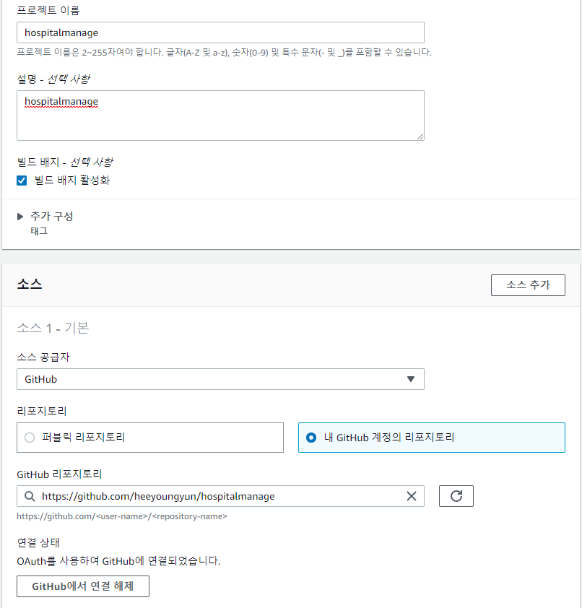
OAuth 인증 하여 Github 연결 |  |  |  |  | webhook 코드 변경이 이 리포지토리에 푸시될 때마다 다시 빌드 체크해야 소스변경되면 바로 디플로이됨
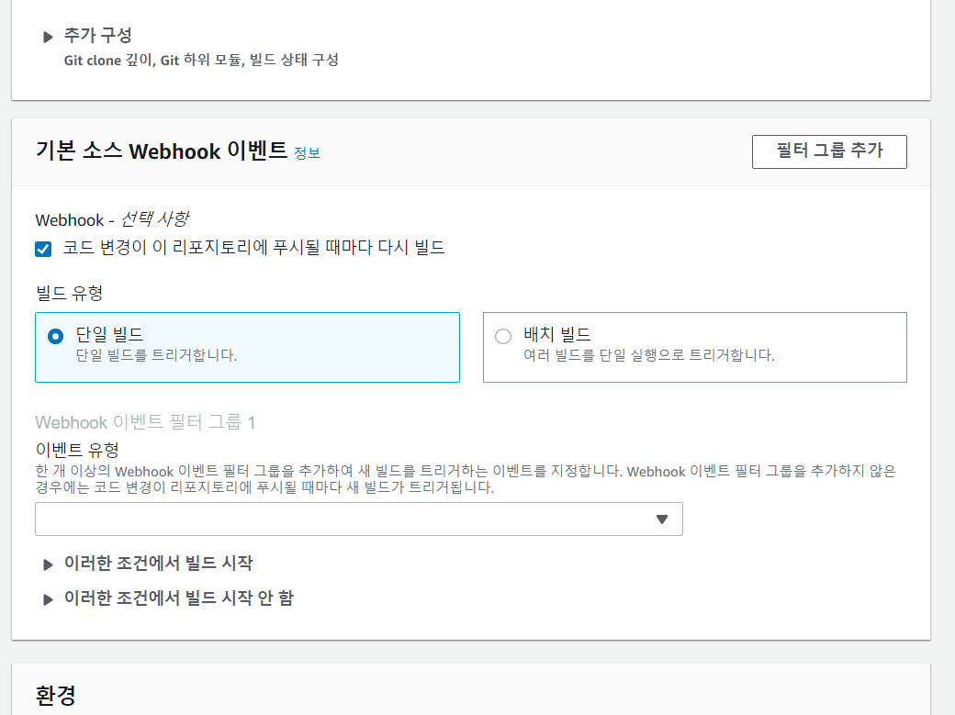

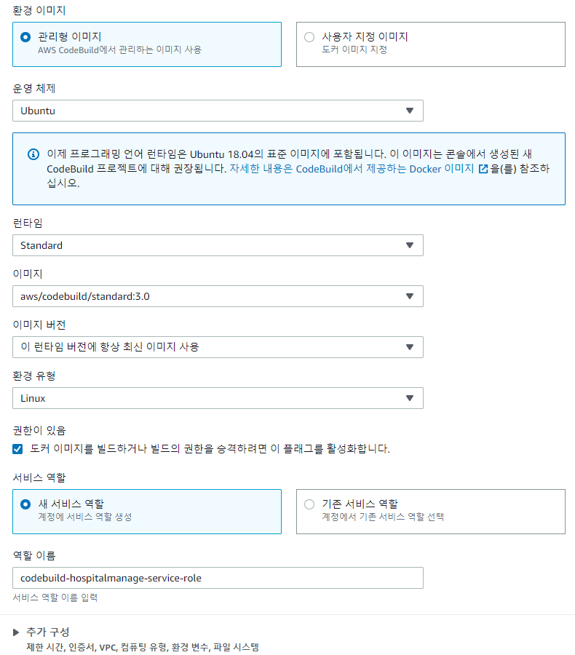

 |  |  |  | 도커 이미지를 빌드하거나 별도의 권한을 승격하려면 이 플래그를 활성화합니다 체크 필수
 |  |  |  | 체크하지 않으면 이미지 빌드 시 오류 발생
 |  |  |  | Running command docker build -t $AWS_ACCOUNT_ID.dkr.ecr.$_AWS_REGION.amazonaws.com/$_PROJECT_NAME:$CODEBUILD_RESOLVED_SOURCE_VERSION .
 |  |  |  | Cannot connect to the Docker daemon at unix:///var/run/docker.sock. Is the docker daemon running?

2) 환경변수 입력
추가 구성 열어, 환경 변수 3개 입력 (위 초록색 음영 변수 3가지)
AWS_ACCOUNT_ID
KUBE_URL
KUBE_TOKEN
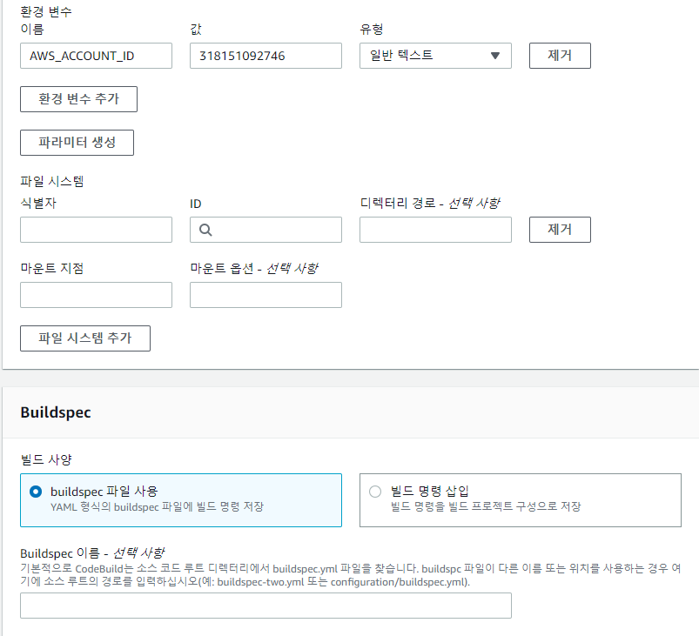

MSA 서비스별 빌드프로젝트 생성

3) Codebuild 프로젝트와 ECR 연결
프로젝트 빌드 - 빌드 선택 -빌드세부정보 - 환경 -서비스 역할 링크 선택 -> IAM 역할 페이지이동
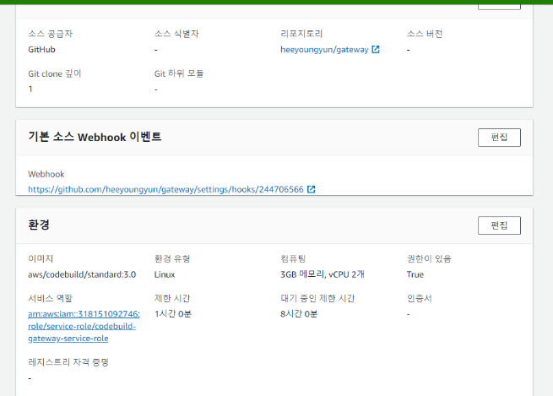

인라인 정책 추가 버튼 클릭 > JSON 탭 선택 > 스크립트 붙여넣기
 |  |  |  |  | 스크립트 참고: http://msaschool.io/#/%EC%84%A4%EA%B3%84--%EA%B5%AC%ED%98%84--%EC%9A%B4%EC%98%81%EB%8B%A8%EA%B3%84/06_%EB%B0%B0%ED%8F%AC/06_%EC%8B%A4%EC%8A%B5%20%EC%8A%A4%ED%81%AC%EB%A6%BD%ED%8A%B8

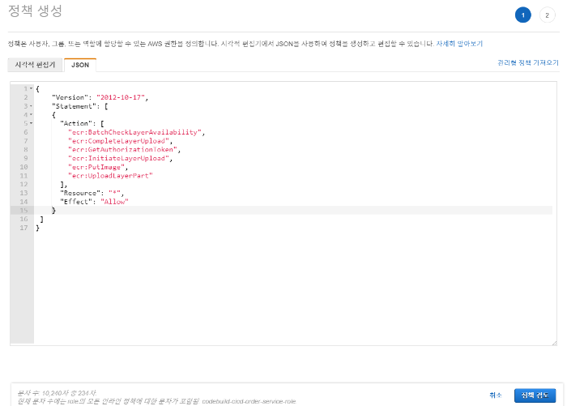 |  |  |  |  | { "Action": [ "ecr:BatchCheckLayerAvailability", "ecr:CompleteLayerUpload", "ecr:GetAuthorizationToken", "ecr:InitiateLayerUpload", "ecr:PutImage", "ecr:UploadLayerPart" ], "Resource": "*", "Effect": "Allow" }

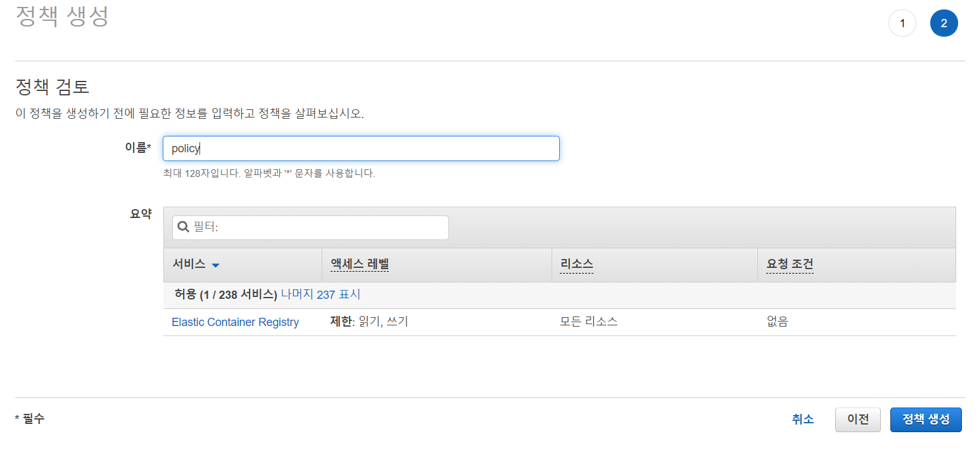
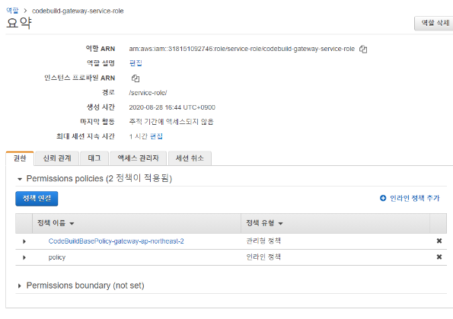
 |  |  |  |  |  | 인라인 정책 추가된 것 확인

6. buildspec.yml 올린 후 디플로이
MSA 프로젝트별 buildspec.yml 작성 후 github에 올림
github 소스 변경 시 자동으로 디플로이 수행됨

* 디플로이 전 카프카 설치해야 오류나지 않음
[카프카 설치]
1.클러스터에 카프카 설치
msa school >이벤트기반 메시지 채널 > 쿠버네티스에 카프카 설치 및 실행
헬름이 설치가 안되어 있거나, 버전이 2.xx 일때 카프카 설치 방법 차례로 따라 설치
curl https://raw.githubusercontent.com/kubernetes/helm/master/scripts/get | bash

kubectl --namespace kube-system create sa tiller # helm 의 설치관리자를 위한 시스템 사용자 생성

kubectl create clusterrolebinding tiller --clusterrole cluster-admin --serviceaccount=kube-system:tiller

helm init --service-account tiller
kubectl patch deploy --namespace kube-system tiller-deploy -p '{"spec":{"template":{"spec":{"serviceAccount":"tiller"}}}}'

helm repo add incubator http://storage.googleapis.com/kubernetes-charts-incubator
helm repo update
helm install --name my-kafka --namespace kafka incubator/kafka

*watch kubectl get all -n kafka
kubectl get po -n kafka 확인
helm 으로 설치를 하게 되면 클러스터에 주키퍼가 3개 카프카가 3개가 올라가게 됩니다. 약간의 시간이 흐른 후에 kubectl get po -n kafka 명령으로 6개의 pods 의 Status 가 Running 상태를 확인 합니다.

카프카컨슈머 | kubectl -n kafka exec -ti my-kafka-0 -- /usr/bin/kafka-console-consumer --bootstrap-server my-kafka:9092 --topic local --from-beginning
카프카 토픽 확인 | kubectl -n kafka exec my-kafka-0 -- /usr/bin/kafka-topics --zookeeper my-kafka-zookeeper:2181 --list

컨피그맵 | kubectl get configmap -n skcc-ns

무중지 재배포
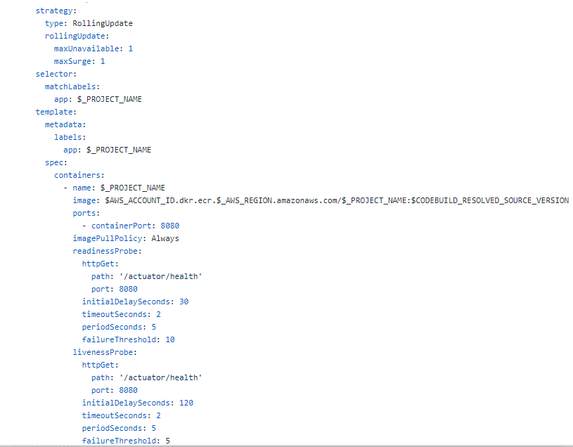
외부IP확인

a492beb5c2d6141159346e19630d152e-1612832825.us-east-2.elb.amazonaws.com
http POST http://a492beb5c2d6141159346e19630d152e-1612832825.us-east-2.elb.amazonaws.com:8080/hospitals id=100 hospitalId=1 hospitalNm="test" chkDate="0907" pcnt=10

<무중지 재배포>
먼저 무정지 재배포가 100% 되는 것인지 확인하기 위해서 Autoscaler, CB 설정을 제거함
buildspec.yml의 RollingUpdate, Readiness Probe 설정을 제거함
seige로 워크로드를 모니터링 진행 중 CI/CD 파이프라인을 통해 재배포 작업함
siege -v -c1 -t240S --content-type "application/json" 'http://a492beb5c2d6141159346e19630d152e-1612832825.us-east-2.elb.amazonaws.com:8080/hospitals POST {"id": "101","hospitalId":"2","hospitalNm":"bye","chkDate":"0909","pcnt":20}'

재배포 작업 중 서비스 중단됨
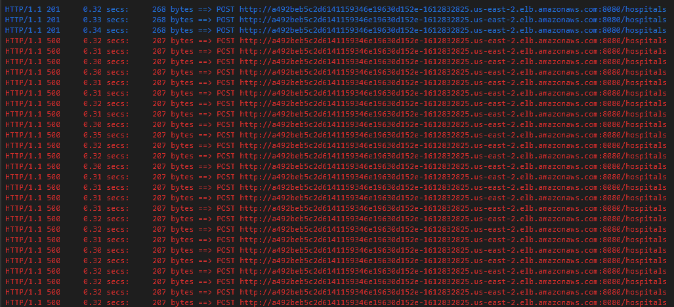

배포작업 이후 서비스 정상 사용 가능하나, Availability가 100% 미만으로 떨어졌음을 확인
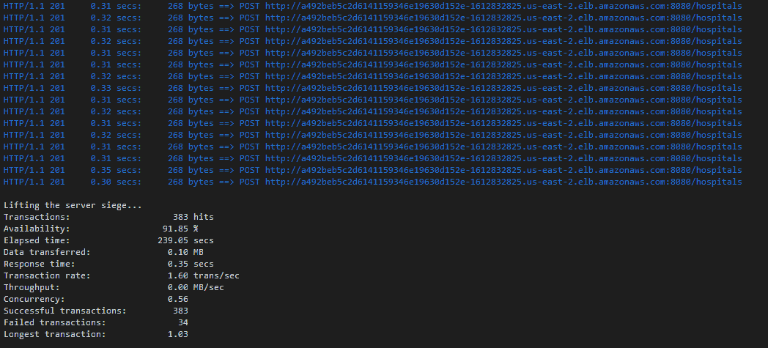

배포기간중 쿠버네티스가 성급하게 새로 올려진 서비스를 READY 상태로 인식하여 서비스 유입을 진행하여 Availability 가 떨어짐.
이를 방지하기 위해 Readiness Probe 설정이 필요함.

buildspec.yml의 RollingUpdate, Readiness Probe 설정 후 무정지 재배포 검증
seige로 워크로드를 모니터링 진행 중 CI/CD 파이프라인을 통해 재배포 작업함
siege -v -c1 -t240S --content-type "application/json" 'http://a492beb5c2d6141159346e19630d152e-1612832825.us-east-2.elb.amazonaws.com:8080/hospitals POST {"id": "101","hospitalId":"2","hospitalNm":"bye","chkDate":"0909","pcnt":20}'

결과 | 배포기간 동안 Availability 가 변화없기 때문에 무정지 재배포가 성공한 것을 검증함.
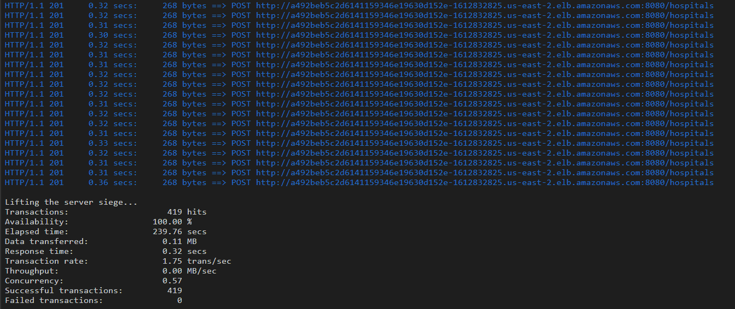

buildspec.yml 의 설정을 통한 무중지 재배포
1. RollingUpdate 설정
2. Readiness Probe 설정

